상품제안서
에코팟-방울토마토 | 상품코드: F00559

 |  |  |  |  |  |  | 02-412-0044 | www.easy1.co.kr
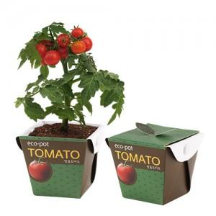 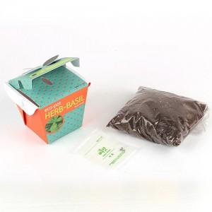

【상세/제작정보】 | 스티커인쇄부착 별도문의 200개 이하 70000 (vat별도)

【인쇄/포장옵션】 | 스티커 / 별도문의

【공급단가】 | 수량 | 100~ | 200~ | 1,000~ | 2,000~ | 4,000~
*VAT별도 | 단가 | 1,960원 | 1,890원 | 1,820원 | 1,750원 | 1,680원

【상품 URL】 | http://www.easy1.co.kr/src/goods_detail.php?gdno=559

